Dashboard
FLUXO DE CAIXA

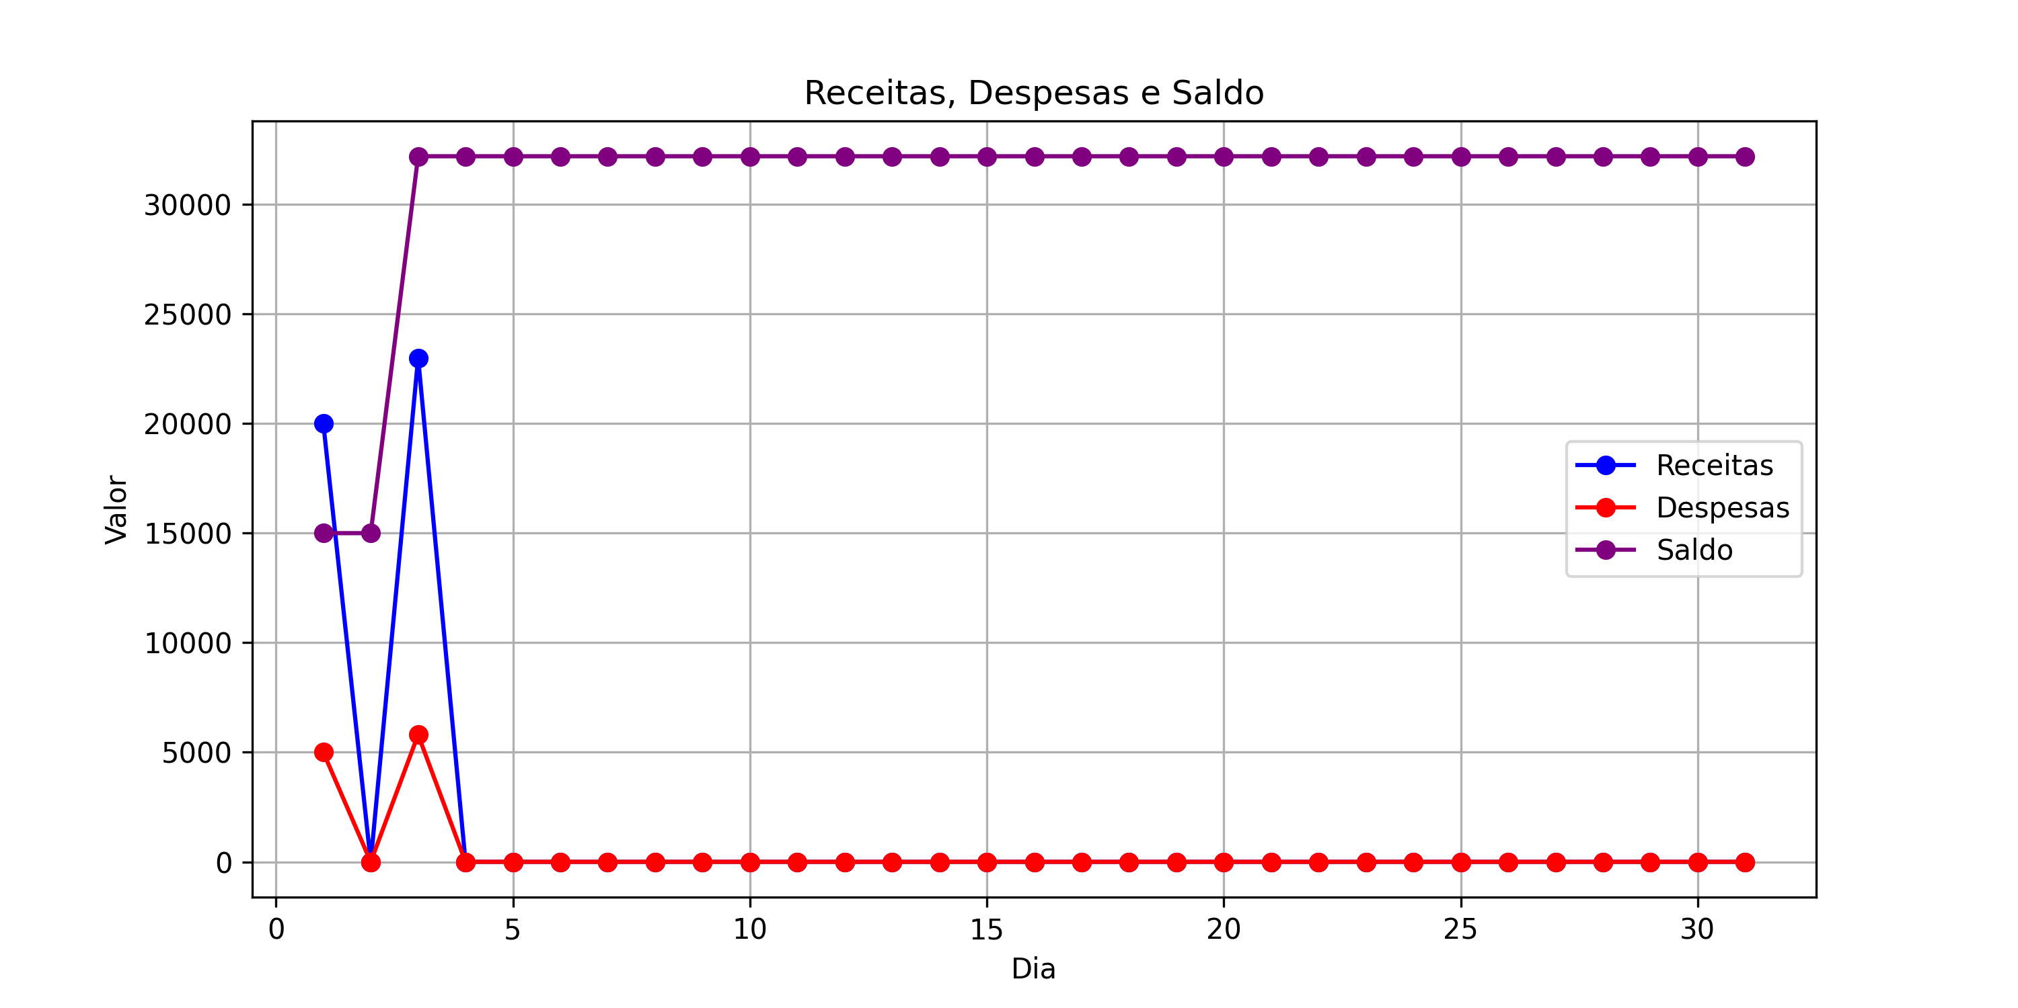
Dia | Receitas | Despesas | Saldo
1 | 20000 | 5000 | 15000
2 | 0 | 0 | 15000
3 | 23000 | 5800 | 32200
4 | 0 | 0 | 32200
5 | 0 | 0 | 32200
6 | 0 | 0 | 32200
7 | 0 | 0 | 32200
8 | 0 | 0 | 32200
9 | 0 | 0 | 32200
10 | 0 | 0 | 32200
11 | 0 | 0 | 32200
12 | 0 | 0 | 32200
13 | 0 | 0 | 32200
14 | 0 | 0 | 32200
15 | 0 | 0 | 32200
16 | 0 | 0 | 32200
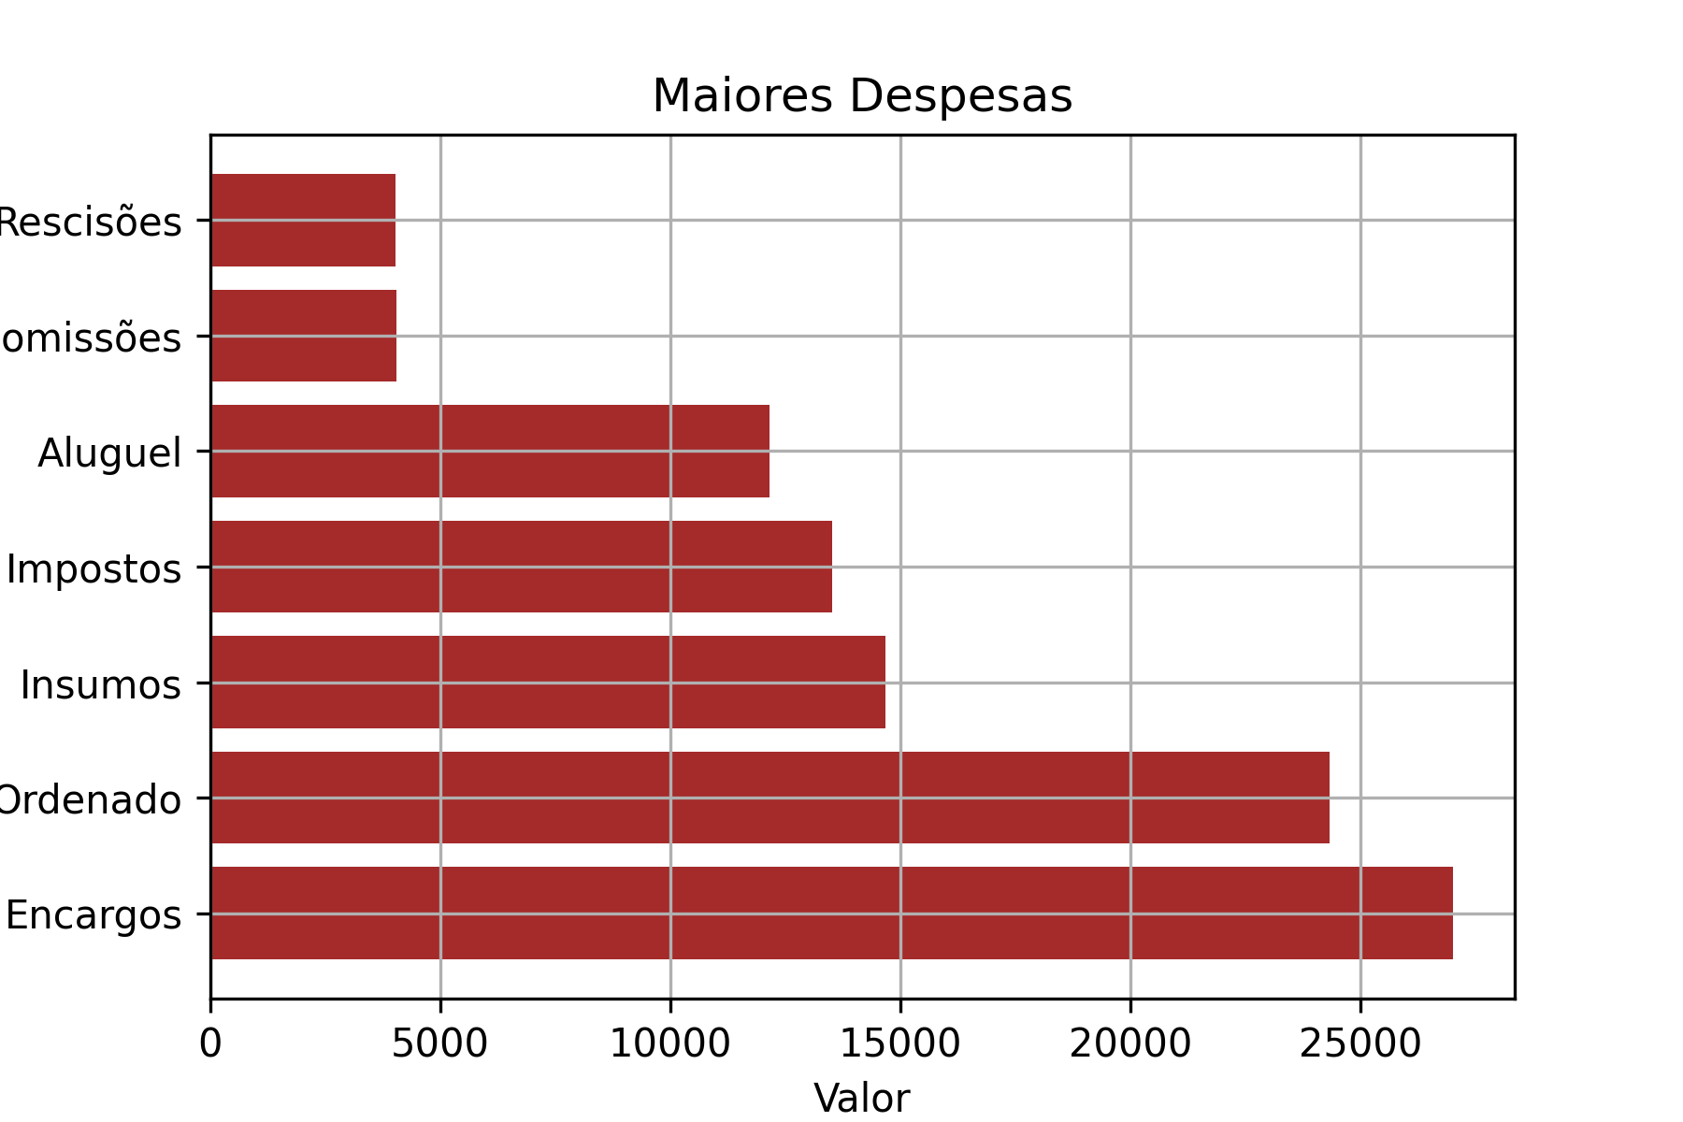
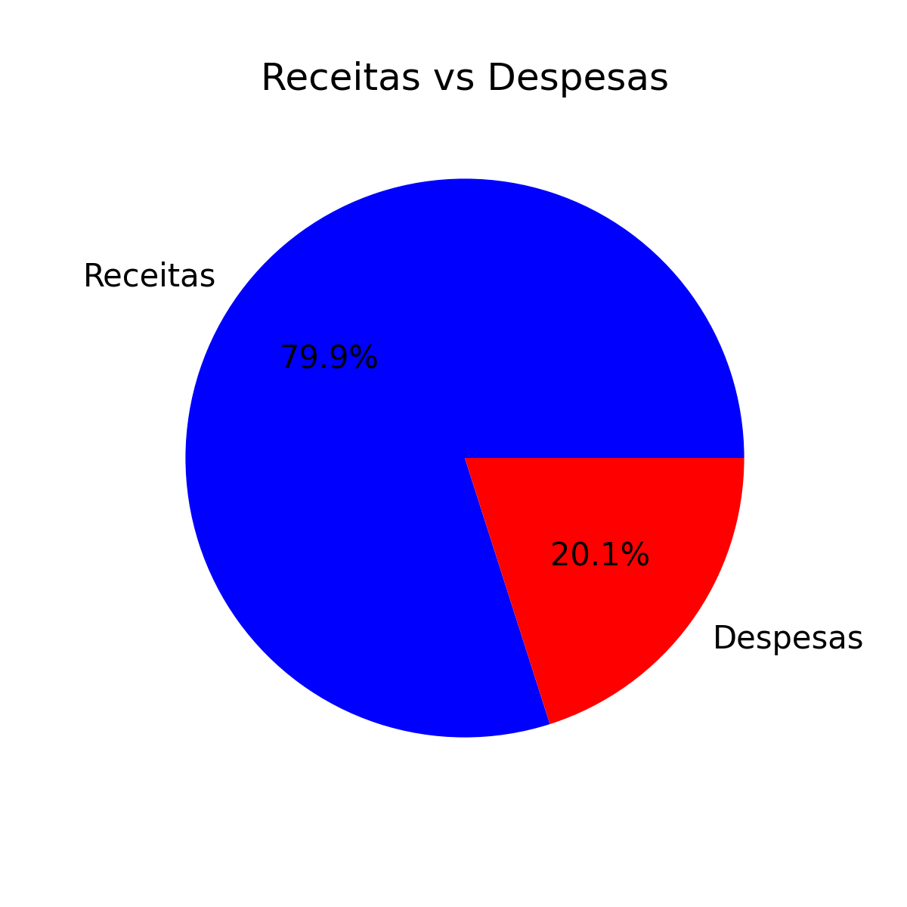
17 | 0 | 0 | 32200
18 | 0 | 0 | 32200
19 | 0 | 0 | 32200
20 | 0 | 0 | 32200
21 | 0 | 0 | 32200
22 | 0 | 0 | 32200
23 | 0 | 0 | 32200
24 | 0 | 0 | 32200
25 | 0 | 0 | 32200
26 | 0 | 0 | 32200
27 | 0 | 0 | 32200
28 | 0 | 0 | 32200
29 | 0 | 0 | 32200
30 | 0 | 0 | 32200
31 | 0 | 0 | 32200

